牧场饲料管理
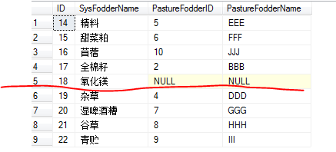
配方适配界面：（把所有本牧场配方的饲料都对应上。）（只读）
标准饲料名 | 牧场饲料名
 |  |  | SQL： | use [1mutong] select dbo.Feed_Fodder.ID,dbo.Feed_Fodder.Name as SysFodderName,cc.FodderID as PastureFodderID,cc.FodderName as PastureFodderName from dbo.Feed_Fodder left join (select * from dbo.Feed_PastureFodder where IsCurrent=1)as cc on dbo.Feed_Fodder.ID=cc.SysFodderID where dbo.Feed_Fodder.ID IN ( select DISTINCT dbo.Feed_FodderFormula.FodderID from dbo.Feed_FodderFormula where dbo.Feed_FodderFormula.FormulaID IN (select DISTINCT dbo.Base_CowGroup.FormulaID from dbo.Base_CowGroup where dbo.Base_CowGroup.PastureID=6) )

或者只显示未配上的标准饲料 |  |  | SQL： | use [1mutong] select dbo.Feed_Fodder.ID,dbo.Feed_Fodder.Name as SysFodderName,cc.FodderID as PastureFodderID,cc.FodderName as PastureFodderName from dbo.Feed_Fodder left join (select * from dbo.Feed_PastureFodder where IsCurrent=1)as cc on dbo.Feed_Fodder.ID=cc.SysFodderID where cc.FodderID is null and Feed_Fodder.ID IN ( select DISTINCT dbo.Feed_FodderFormula.FodderID from dbo.Feed_FodderFormula where dbo.Feed_FodderFormula.FormulaID IN (select DISTINCT dbo.Base_CowGroup.FormulaID from dbo.Base_CowGroup where dbo.Base_CowGroup.PastureID=6) )

针对以上情况，所以用户可以新增饲料

对于一种系统饲料，只有一个当前饲料，新增饲料，把以前的标记为0，非当前。 表：Feed_PastureFodder

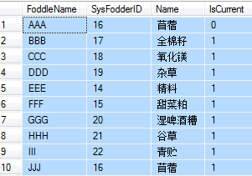
新增饲料：
牧场饲料名 | 标准饲料名 | 是否正用

不要删除，标记为不用即可

日奶量
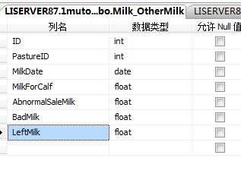
输入界面 | 黄色必填
产奶日期 |  | （）

产奶日期 | 奶罐号 | 理化解码 | 奶车编号 | 车牌号 | 公斤数(kg) | 乳脂率 | 乳蛋白 | 干物质 | 非脂固体率 | 乳糖率 | 微生物 | 冰点 | 酸度 | 金额 | 乳品厂
2014-06-05 |  |  |  |  | 800 |  |  |  |  |  |  |  |  | 2500 | 蒙牛
2014-06-05 |  |  |  |  | 1200 |  |  |  |  |  |  |  |  | 4000 | 伊利

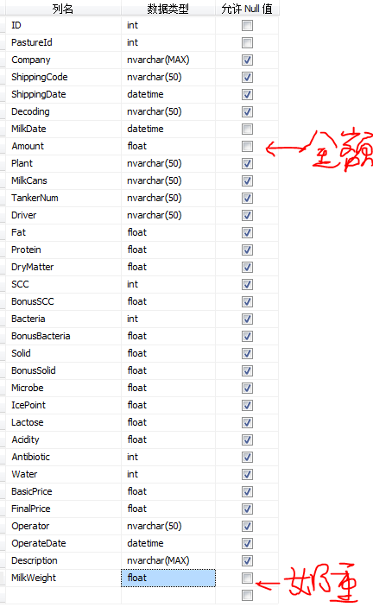
这两张表要都输入，同时插入记录。

日期 | 犊牛喂奶（kg） | 非常销售奶（kg） | 损耗及坏奶（kg） | 其它（kg）
2014-06-05 | 0 | 0 | 0 | 0

总奶量=售奶+犊牛喂奶+非常销售奶+损耗及坏奶+其它奶；

日报_产奶
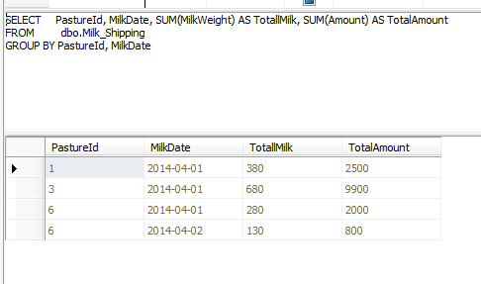
View_RecipeTotal

中间视图 | 每天售奶合计（把一天里的不同买方的合计了）
View_PastureTotalSaleMilk

牛群结构
牛群整体结构 |  | 牧场状态
 |  | 系统 | 指标 | 牧场 | 国内参考水平 | 国际参考水平
 |  | 繁殖 | 经产牛平均初产月龄 | 29 | 24 | 15
 |  |  | 头胎牛平均初产月龄 | 16 | 24 | 15
 |  |  | 经产牛产后首次发情平均天数(发情间隔)
全群牛 | 1112 |  | 经产牛未孕牛空怀天数
经产牛 | 780 |  | 经产牛配准天数
青年牛 | 125 |  | 经产牛胎间距
育成牛 | 98 |  | 经产牛首次配种妊娠率
犊牛 | 109 |  | 青年牛首次配种妊娠率
 |  |  | 总配次<3的配种妊娠率
 |  | 泌乳 | 泌乳天数
 |  |  | 干奶天数
 |  | 兽医 | 口蹄疫头次比例 | 5% | 5% | 3%
 |  |  | 乳房炎发病率 | 8% | 5% | 3%

牛群泌乳状态

经产牛 | 780
泌乳牛 | 610
干奶牛 | 170

经产牛繁殖状况

经产牛 | 780
未配牛 | 131
已配未检牛 | 297
已孕头数 | 352

未孕头数比例 | 54.87%
国际参考水平 | 40%

经产牛胎次状况

经产牛 | 780
1胎牛 | 378
2胎牛 | 211
3胎及以上的牛 | 191

青年牛繁殖状况

青年牛 | 125
未配牛 | 23
已配未检牛 | 14
已孕头数 | 88

未孕头数比例 | 29.60%
国际参考水平 | 30%

Home—场长
牛群整体结构 |  |  |  |  |  |  |  | 经产牛繁殖状况

经产牛 | 780
青年牛 | 125
育成牛 | 98
犊牛 | 109
未配牛 | 131
已配未检牛 | 297
已孕头数 | 352

全群牛 | 1112 |  |  |  |  |  |  | 经产牛 | 780
经产牛 | 780 |  |  |  |  |  |  | 未配牛 | 131
青年牛 | 125 |  |  |  |  |  |  | 已配未检牛 | 297
育成牛 | 98 |  |  |  |  |  |  | 已孕头数 | 352
犊牛 | 109
 |  |  |  |  |  |  |  | 未孕头数比例 | 54.87%
 |  |  |  |  |  |  |  | 国际参考水平 | 40%

牛群泌乳状态 |  |  |  |  |  |  |  | 青年牛繁殖状况

泌乳牛 | 610
干奶牛 | 170
未配牛 | 23
已配未检牛 | 14
已孕头数 | 88

经产牛 | 780 |  |  |  |  |  |  | 青年牛 | 125
泌乳牛 | 610 |  |  |  |  |  |  | 未配牛 | 23
干奶牛 | 170 |  |  |  |  |  |  | 已配未检牛 | 14
 |  |  |  |  |  |  |  | 已孕头数 | 88

 |  |  |  |  |  |  |  | 未孕头数比例 | 29.60%
 |  |  |  |  |  |  |  | 国际参考水平 | 30%

系统 | 繁殖 |  |  |  |  |  |  |  |  | 泌乳 |  | 兽医
指标 | 经产牛平均初产月龄 | 头胎牛平均初产月龄 | 经产牛产后首次发情平均天数(发情间隔) | 经产牛未孕牛空怀天数 | 经产牛配准天数 | 经产牛胎间距 | 经产牛首次配种妊娠率 | 青年牛首次配种妊娠率 | 总配次<3的配种妊娠率 | 泌乳天数 | 干奶天数 | 口蹄疫头次比例 | 乳房炎发病率
牧场 | 29 | 16 |  |  |  |  |  |  |  |  |  | 5% | 8%
国内参考水平 | 24 | 24 |  |  |  |  |  |  |  |  |  | 5% | 5%
国际参考水平 | 15 | 15 |  |  |  |  |  |  |  |  |  | 3% | 3%

Home—平台人员
注：暂缓

 | 牛群整体结构 |  |  |  |  |  |  |  | 经产牛繁殖状况

经产牛 | 780
青年牛 | 125
育成牛 | 98
犊牛 | 109
未配牛 | 131
已配未检牛 | 297
已孕头数 | 352

 | 全群牛 | 1112 |  |  |  |  |  |  | 经产牛 | 780
 | 经产牛 | 780 |  |  |  |  |  |  | 未配牛 | 131
 | 青年牛 | 125 |  |  |  |  |  |  | 已配未检牛 | 297
 | 育成牛 | 98 |  |  |  |  |  |  | 已孕头数 | 352
 | 犊牛 | 109
 |  |  |  |  |  |  |  |  | 未孕头数比例 | 54.87%
 |  |  |  |  |  |  |  |  | 国际参考水平 | 40%

 | 牛群泌乳状态 |  |  |  |  |  |  |  | 青年牛繁殖状况

泌乳牛 | 610
干奶牛 | 170
未配牛 | 23
已配未检牛 | 14
已孕头数 | 88

 | 经产牛 | 780 |  |  |  |  |  |  | 青年牛 | 125
 | 泌乳牛 | 610 |  |  |  |  |  |  | 未配牛 | 23
 | 干奶牛 | 170 |  |  |  |  |  |  | 已配未检牛 | 14
 |  |  |  |  |  |  |  |  | 已孕头数 | 88

 |  |  |  |  |  |  |  |  | 未孕头数比例 | 29.60%
 |  |  |  |  |  |  |  |  | 国际参考水平 | 30%

 | 系统 | 繁殖 |  |  |  |  |  |  |  |  | 泌乳 |  | 兽医
 | 指标 | 经产牛平均初产月龄 | 头胎牛平均初产月龄 | 经产牛产后首次发情平均天数(发情间隔) | 经产牛未孕牛空怀天数 | 经产牛配准天数 | 经产牛胎间距 | 经产牛首次配种妊娠率 | 青年牛首次配种妊娠率 | 总配次<3的配种妊娠率 | 泌乳天数 | 干奶天数 | 口蹄疫头次比例 | 乳房炎发病率
 | 牧场 | 29 | 16 |  |  |  |  |  |  |  |  |  | 5% | 8%
 | 国内参考水平 | 24 | 24 |  |  |  |  |  |  |  |  |  | 5% | 5%
 | 国际参考水平 | 15 | 15 |  |  |  |  |  |  |  |  |  | 3% | 3%

诊断
